Лист1
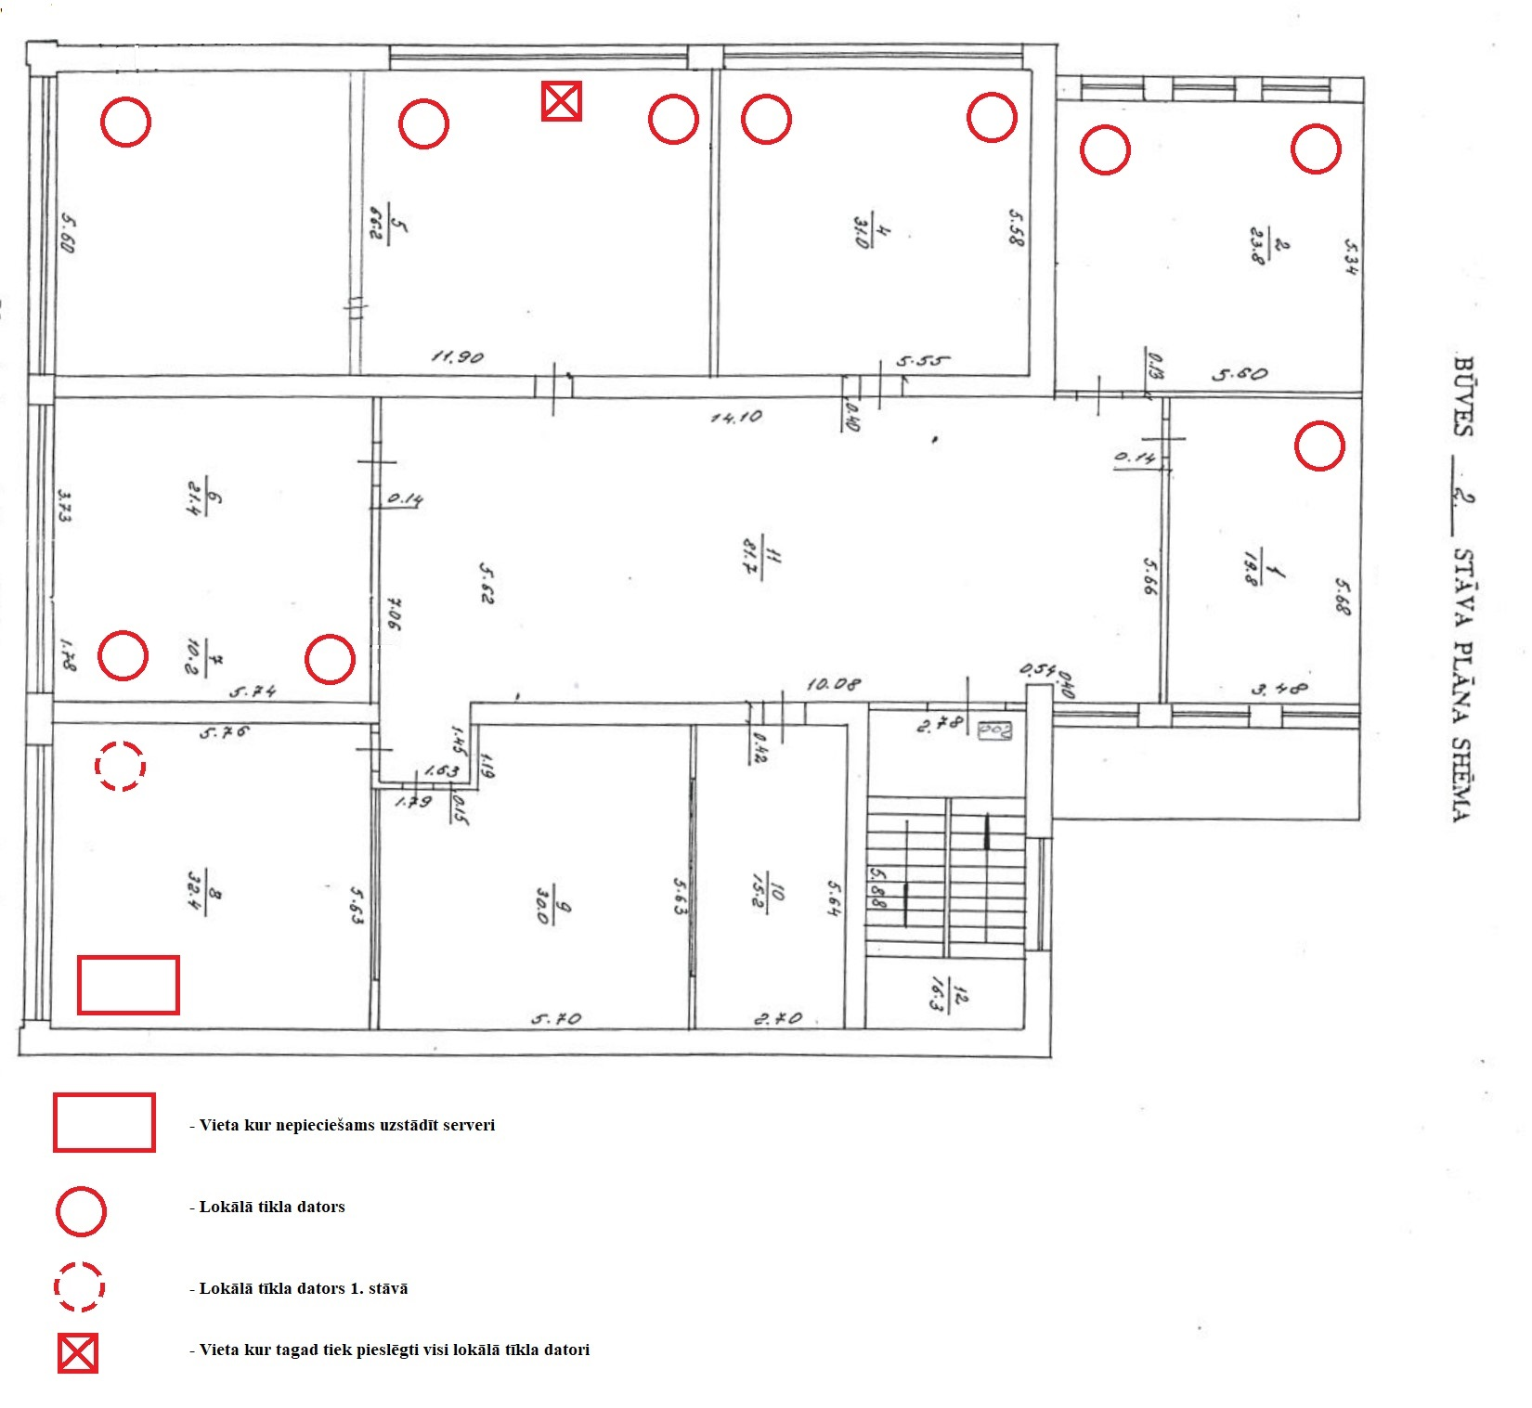
 | PIEDĀVĀJUMS CENU APTAUJAI
 | "Servera iegāde"
 | id. NPS 2021/2

 | Pretendenta nosaukums:
 | Reģistrācijas Nr.:
 | Jur. adrese:
 | Kontaktpersona:
 | vārds, uzvārds, ieņemamais amats, tālruņa numurs, e-pasta adrese
 | Banka
 | Konta numurs

Nr. | Prasība | Piedāvājums (jānorāda preces parametri, kas tiek piedāvāts) | Daudz. | Cena par 1 gab. bez PVN | Summa bez PVN
1 | Serveris 1: MB:ASUS ROG STRIX Z490-F GAMING; CPU:INTEL Core i9-10900 | Comet Lake | 2800 MHz; RAM: 2 x KINGSTON 16GB 3200MHz HX432C16FB4/16; SSD: 500GB Samsung 970 Evo Plus M.2 NVME; HDD: 2 x WD Gold 4TB |7200 rpm | WD4003FRYZ; CASE: NETRACK NP5104; PSU: GPU-650FC CHIEFTEC PowerPlay 650W 80PLUS Gold; USB Mouse b100, USB Keyboard; Deepcool Gammaxx GTE V2 Black Intel,Air Cooler. Grins, Active Directory |  | 1
2 | Software WIN SVR 2019 STD 64B |  | 1
3 | R18-05768 WinSvrCAL 2019 SNGL OLP NL UsrCAL |  | 12
4 | 6VC-03748 WinRmtDsktpSrvcsCAL 2019 SNGL OLP NL UsrCAL |  | 1
5 | Serveris 2: MB: GIGABYTE B460M GAMING HD; CPU: Core i3 | i3-10320 | 3800 MHz | Cores 4 ; RAM: 16GB 3200MHz HX432C16FB4/16 ; SSD: SAMSUNG | 970 Evo | 500GB | M.2 | PCIE ; CASE: NETRACK NP5107 2U; PSU: 500 Watts |80 PLUS GOLD | PFC Active, GPP-500S ; Deepcool Gammaxx GTE V2 Black Intel,Air Cooler; Linux, SQL server, Winnams |  | 1
6 | Serveru uzstādīšanas darbi, konfigurēšana, nepieciešamās programmatūras uzstādīšana |  | 1 |  | 0
7 | APC BACK-UPS 1400VA 230V AVR,IEC Smart |  | 1 |  | 0
8 | D-Link Switch DGS-1024D |  | 1 |  | 0
9 | MikroTik Access Point hAP AC2 RBD52G-5HacD2HnD-TC |  | 1 |  | 0
10 | Komutācijas Skapis 22U 600x600x1150 JS30 / Patch Panel / Plaukts / Organizer / PDU |  | 1 |  | 0
11 | Patch Panel Case 1U for Keystone Module 24-Port 19Inch |  | 1 |  | 0
12 | Tīkla darbi ar palīgmateriāliem, UTP5E kabeli, Kabelis Patch 2m + Patch 0,5m (12 kompl.) Rozete Wall Outlet 1xRJ45 UTP, pure white (12 gab.), pieslēgumu vietas saskaņā ar pievienoto shēmu. |  | 1 |  | 0
13 | Transporta izdevumi, par 1 izbraukumu pie Pasūtītāja |  | 24 |  | 0
14 | Papildus konfigurācijas darbi, speciālista 1 darba stundas izmaksas |  | 24 |  | 0
 | KOPĀ EUR BEZ PVN 21% |  |  |  | 0
 | PVN 21% |  |  |  | 0
 | KOPĀ EUR ar PVN 21% |  |  |  | 0
Vispārīgie noteikumi: Piegādātājs jāpiegādā, jāuzstāda un jākonfigurē serveri (turpmāk – “Prece”) Pasūtītāja telpās Daugavas ielā 29a, Kraujā, Naujenes pag., Daugavpils nov. – divu mēnešu laikā no līguma parakstīšanas brīža. Parakstot Finanšu piedāvājumu Pretendents apliecina ka Prece nav lietota, tajā nav uzstādītas lietotas rezerves daļas utt. Preci un darbus jānodod Pasūtītājam pilnībā sagatavotam darbam. Abi serveri jābūt montēti vienā skapī. Preces uzstādīšanu un lokālā tīkla pieslēgumus jāveic saskaņā pievienoto shēmu, ierīkojot datu tīkla rozetes sienās. Pozīcijā "Tīkla darbi" jāiekļauj speciālista darba izmaksas, lokālā tīkla izveidei nepieciešamus vadus, materiālus utt.. Nepieciešamības gadījumā var izmantot esošā lokālā tīkla vadus. Jaunus lokālā tīkla vadus montēt horizontāli, maksimāli tuvu grīdas virsmai. Jānodrošinā attalinātu pieslēgumu serverim Pasūtītāja kasē, Kalkūnos. Pretendentam jānodrošina vismaz šādi konfigurēšanas darbi: Visi lokālā tikla datori (vienu attālināti) jāpieslēdz serverim, jāizveido atsevišķas mapes ar ierobežoto piekļuvi. Vienam datoram jābūt iespēja ierobežot vai noņemt ierobežojumus citu datoru pieejai kopīgajiem mapēm serverī. Sadarbībā ar SIA „Var Datu Sistemas” speciālistiem jāievieto programmas WinNams datubāzi serverī Nr.2 (Linux, SQL server), jānodrošina piecu datoru pieslēgšanu programmas WinNams datubāzei (t.sk. viens dators attalināti); Sadarbībā ar SIA „Latinsoft” speciālistiem jāievieto Pasūtītāja mājaslapi serverī; Jānodrošina 12 datoru pieslēgšanai serverim, 10 no tiem jānodrošina MS Office dokumentu izveidi un rediģēšanu serverī Nr.1 kopīgajās mapēs (Active Directory); Jānodrošina informācijas rezerves kopēšanu no katra datora uz servera un servera informācijas kopijas saglabāšanu (Mirror), Jānodrošina Wi-Fi tīklu ar ierobežoto pieeju.
Preces garantija un Praces apkalpošana garantijas periodā. Piegādātājs nodrošina Preces garantiju - 2 gadi no darbu pieņemšanas-nodošanas akta parakstīšanas brīža. Gadījumā ja ekspluatācijas procesā konstatēts defekts, Pretendents ar saviem spēkiem un ar saviem līdzekļiem maksimāli 1 darba dienas laikā no pieteikuma brīža veic Preces remontu Pasūtītāja telpās. Tīkla savienojuma un interneta pieslēguma bojājumus jālikvidē maksimāli 2 stundu laikā no pieteikuma saņemšanas brīža (ja tas nav saistīts ar provaidera pieslēguma problēmu vai pasūtītāja darbienieku rīcību). Darba dienās, darba laikā nodrošināt attālinātu atbalstu, konsultācijas. 13. un 14. pozīcijās tiek iekļauts viens Piegādātāja izbraukums mēnesī pie Pasūtītāja defektu novēršanai un viena Piegādātāja darba stundas izmaksas mēnesī, ja būs nepieciešami kaut-kādas izmaiņas vai konfigurācijas darbi (garantijas periodā kopā 24 izbraukumi un 24 darba stundas). Gadījumā, ja būs nepieciešami papildus speciālista darbi, kuri nav iekļautas šīs cenu aptaujas priekšmetā, tās tiek apmaksātas atsevišķi, bet ja tie saistīti ar nestabīlu Preces darbu (biežajiem bojājumiem utt.), tad tos apmaksā Piegādātājs.
Apmaksas noteikumi. Pilnīga apmaksa par Preci un izpildītiem darbiem tiks veikta trīs mēnešu laikā no pieņemšanas-nodošanas akta parakstīšanas brīža, trīs vienādos ik-mēneša maksājumos. Pirmais maksājums 15 dienu laikā no pieņemšanas-nodošanas akta parakstīšanas brīža.

Izslēgšanas noteikumi, apliecinājumi: APLIECINAM KĀ: 1. Pretendentam nav nodokļu parādi kuri pārsniedz 150 euro; 2. Pretendentam nav pasludināts maksātnespējas process vai nav apstādināta saimnieciskā darbība; 3. Pretendents iesniedzis Finanšu piedāvājumu, kas atbilst cenu aptaujas prasībām.
!Piedāvājums jāiesniedz līdz 17.03.2021. plkst 10:00 aizpildītā *.xls failā uz info@sianps.lv vēstulē ar tēmatu NPS 2021/2

 | __________________________________________ | ________________________________________________
 | datums | paraksts, atšifrējums*

 | * piedāvājuma lapas parakstītais oriģināls, būs jāatsūta līguma noslēgšanas gadījumā

 | Datoru novietošanas shēma

